Задание 1
1. Почему практики тест-дизайна нельзя применять сразу после получения требований?
Перед тем, как применить практики тест-дизайна, необходимо проанализировать (тест-анализ) требования на несколько факторов: нет ли в них противоречий, нет ли серых зон, и в случае обнаружения чего-либо из перечисленного, уточнить интересующие нас детали у менеджера проекта.
2. В какой ситуации классы эквивалентности и граничные значения могут существовать по отдельности? Аргументируй свой ответ и приведи примеры.
Например, когда мы выделяет класс эквивалентности по типу набор. В таком случае нам ни к чему граничные значения, в данном типе они отсутствуют.
3. Что такое эквивалентность? Что такое класс эквивалентности?
Эквивалентность - равенство каких-либо замечаний, единиц. Класс эквивалентности - это общность значений, равнозначных друг другу, на которые система реагирует одинаково.
4. Можно ли исключить проверку в середине диапазона в пользу проверок на границах, входящих в диапазон? Аргументируй свой ответ.
Нет, это две разные и обязательные проверки. Проверка у границ диапазона, в нашем случае, проверка границ входящих в диапазон - это проверка того, как реагирует система на значения у границ - нет ли бага в самих этих границах. В таких проверках необходимо четко проверить границу, реакцию системы на валидные и невалидные значения. Проверка в середине диапазона показывает нам, как система в целом реагирует на валидные значения. На границе чаще бывают неточности, в отличии от середины. Если мы проверим только границы, мы можем наткнуться на баг, например, система не пропускает валидное значение, и отнести это к диапазону в целом, при этом оказаться может, что ошибка именно на границе. Вследствие объем работы будет увеличен:(
5. Представь, что тебе нужно протестировать форму: у каждого поля есть валидатор. Результат работы формы зависит от комбинации данных в полях. Какие практики тест-дизайна следует применить и почему? Аргументируй свой ответ.
Необходимо применить технику граничных значений и классов эквивалентности. Если у каждого поля есть валидатор, необходимо проверить правильно ли он пропускает валидные значения и не пропускает невалидные. Стоит провести позитивные и негативные проверки, чтоб проверить правильно ли система реагирует на них. Также можно применить попарное тестирование, чтобы избежать повторения в тестах.
6. Какими способами можно оптимизировать количество проверок при работе с таблицами принятия решений? Аргументируй свой ответ.
Decision Table помогает существенно сократить объем работы при проектировании тестов по несколькими условиями, а также наглядно визуализировать проверки. На ее основе можно прописывать тест-кейсы, составляя ее мы фактически прописываем их. При составлении таблицы нам будет проще найти серые зоны, ошибки в требованиях. Определить возможность попарного тестирования. При составлении decision table мы можем заметить, что несколько проверок приводящих к одному результату повторяются и провести лишь некоторые из них.
7. Опиши, чем чек-лист отличается от тест-кейсов. Приведи примеры, где применяют и то, и другое.
Чек-лист это список проверок тестируемого объекта. Тест-кейс - это список проверок с последовательно описанными шагами. Их главное различие - это полнота описания действий. Чек-лист и тест-кейс могут применяться в проекте вместе, например, для тестирования верстки достаточно написать чек-лист, так как шагов воспроизведения не так много; при этом проверить функциональность кнопки мы можем уже с помощью тест-кейса, пошагово описав действия, чтобы в случае бага конкретизировать, где именно он произошел.
8. Как правильно составить баг-репорт? Какие элементы баг-репорта — обязательные? Почему?
Составление баг-репортов это многосоставная задача! Баг-репорт - краткий отчет об ошибке системы. Баг-репорт должен быть уникален и хорошо отражать произошедшую проблему, а его составляющие должны быть описаны в логичной последовательности. Обязательные составляющий баг репорта: id, заголовок, шаги воспроизведения, описание ожидаемого и фактического результата, окружение и приоритет. ID является обязательным так как это уникальный номер баг репорта, по нему твой баг будет легко найти среди других. В заголовке описана суть произошедшей ошибки. Шаги воспроизведения необходимы для того чтобы твой коллега мог быстро воспроизвести ошибку по составленному тобой плану. Обязательны так же ожидаемый результат - он указывает нам на то, что мы ждали от системы, и фактический результат, который показывает нам, что от системы мы получили на самом деле. При указании окружения, мы ссылаемся на то в каком именно окружении у нас произошел баг, какое окружение стоит проверить. Приоритет указывает на то, как срочно нужно исправить баг, насколько этот баг будет мешать пользоваться нашей системой. Все эти элементы обязательны так как без их описания воспроизвести баг и понять его суть будет сложнее.
9. По каким правилам составляют заголовок баг-репорта? Что будет, если составить заголовок неправильно?
Заголовок баг-репорта - это краткое описание произошедшей ошибки. При составлении заголовка можно опираться на вопросы "Что? Где? Когда?(При каких условиях?)", также стоит описывать фактический результат, заголовок должен быть не слишком длинным, так как тогда его будет труднее понять (до 10 слов примерно), уникальным и логичным. Если составить заголовок неправильно это затруднит работу команды, придется задавать друг другу много вопросов и конкретизировать проблему, в худшем случае баг и вовсе не будет устранен.
10. Из чего состоит клиент-серверная архитектура приложения? Кратко опиши функциональность каждого элемента.
Клиент - это программа, с которой работает пользователь. Клиент - красивая оболочка для пользователя, фронтенд написанный разработчиками, который позволяет пользователю взаимодействовать с приложение доступно и понятно делать то, что он хочет. При этом клиент и сервер обмениваются сообщениями по протоколам HTTP и HTTPS. Клиент отправляет запрос, а сервер в свою очередь возвращает ответ. Сам сервер - это система на которой хранятся данные. Клиент и сервер общаются между собой по сети, состоящей из нескольких устройств.
11. Опиши этапы обработки запроса после того, как в адресную строку браузера вводят URL: https://yandex.ru.
После того как в адресную строку вводится URL https://yandex.ru.клиент обращается к серверу(метод GET), браузер обращается к DNS, чтобы получить ip-адрес от сервера. Все это происходит по протоколу HTTPS. Сервер получает запрос и отдает ответ. Ответ приходит браузеру пользователя, после этого браузер предоставляет пользователю в нашем случае главную страницу яндекса.
12. Что такое кэш? Зачем он нужен? Какое правило нужно соблюдать при работе с кэшем в тестировании?
Кэш - это временное хранилище данных, в котором сохраняются уже использованные, примененные данные для более быстро и удобного использования браузером их в дальнейшем. Кэш необходим, чтобы ускорить работу пользователя с различными ресурсами. Данные необходимые для сайта беруться из нашего локального хранилища, браузеру не приходится обращаться за ними на далекий и медленный сервер. При работе с кэшем в тестировании самое важное - это не забывать его очищать, а то может получиться так что данные закэшируются и одна и та же ошибка будет воспроизводится много раз, даже когда разработчик говорит, что ее исправили.
13. Ты знаешь, что есть протоколы HTTP и HTTPS. - Чем отличаются HTTP и HTTPS? В каких случаях не стоит пользоваться HTTP? HTTP и HTTPS - это протоколы передачи данных. HTTPS отличает от HTTP защита передачи данных, ее шифрование, передача данных становится безопаснее, перехватить данные передающиеся по протоколом HTTPS почти невозможно. Если протоколом передается личная информация, контакты, банковские данные - использовать HTTP очень опасно. Большую часть протоколов в принципе сейчас составляют HTTPS. Если пользователь переходит по HTTP его уведомляют - "Not secure" - Из каких компонентов состоит HTTP запрос: за что отвечает каждый? Стартовая строка состоит из метода, пути до ресурса и версии протокола и определяет тип сообщения (запрос, ответ), время отправки. Заголовок позволяет отправлять дополнительную информацию запроса о клиенте. С помощью тела происходит передача объекта на сервер. - Какие HTTP-методы ты знаешь? За что они отвечают? Приведи примеры применения разных методов. GET - запрашивает данные у сервера. Получение списка заказов - GET /api/v1/orders POST - создает или получает данные. Создание курьера - POST /api/v1/courier DELETE - удаляет данные. Удаление учетной записи курьера - DELETE /api/v1/courier/:id PUT - обновляет данные. Отмена заказа - PUT /api/v1/orders/cancel - Что такое код HTTP-ответа? Какие коды бывают? HTTP-ответ - это ответ сервера на запрос клиента. Код состояния сообщает, успешно ли сервер обработал запрос. Коды бывают: 1xx - информационные сообщения 2хх - сообщение об успехе 3хх - перенаправление 4хх - клиентские ошибки 5хх - ошибки сервера
14. Опиши, из каких компонентов может состоять URL. За что отвечает каждый из них?
URL - это адрес веб-ресурса. URL может состоять из: Схемы, которая отвечает за протокол передачи данных. Например, HTTP, HTTPS. Имени хоста и порта, которые отвечают за ip-адрес сервера, к которому обращается клиент. Пути, который отвечает за месторасположение ресурса. Параметра запроса - отвечает за дополнительные параметры. Логина и пароля, которые указывают серверу, какой пользователь к нему обратился.
15. Какие виды мобильных приложений бывают? В чём особенность каждого?
Веб-приложения пользоваться ими можно через браузер с указанным URL приложения и активным интернет-соединением, они адаптированы под мобильное устройство, скачивать отдельное приложение не нужно. Нативные приложения нужно скачать на мобильное устройство, в использовании оно удобнее, чем веб, так как хорошо адаптируется под разные ОС. Интерфейс выглядит лучше. Нативные приложения более производительны, задействуют процессор и оперативную память мобильного устройства, камеру, GPS, компас. Не всегда нужен доступ к интернету Гибридные приложения сочетают в себе веб и натив. Гибрид - нативное приложение, его пишут отдельно под каждую платформу, его нужно скачивать, но их интерфейс един и не подстраивается под разные ОС, веб-содержание наполняют HTML, CSS и JavaScript. Нужен доступ к интернету.
16. Чем эмулятор отличается от реального устройства? Кратко опишите недостатки и преимущества при тестировании.
Эмуляторы - это программы, которые помогают имитировать операционные системы. На них можно быстро и вполне точно проверить работу приложения. Эмулятор отличается от реального устройства тем, что эмулятор это виртуальное устройство и оно не дает полностью использовать функционал реального устройства. Например, если наше приложения активно взаимодействует с камерой, проверить его с помощью эмулятора мы не сможем. Преимущества эмулятора: Доступность. Программы для создания эмуляторов находятся в свободном доступе в интернете, их можно установить быстро и бесплатно, в отличии от реального устройства, которое стоит больших денег. Можно проверить работу сразу на нескольких ОС и их разных версиях, а также на многих устройствах с разной диагональю экранов. Реальных же устройств понадобится несколько, что существенно повышает затраты компании на проект. Сроки тестирования. Тестирование на эмуляторе производится быстрее. Реальное устройство нужно раздобыть. Удобен для функционального тестирования. Недостатки эмулятора: Оригинальные устройства чаще работают быстрее, чем эмуляторы. Неудобен для нефункционального тестирования. Например, на нем не проверить, как быстро при использовании нашего приложения садиться батарея. Если имитировать проблему связанную с памятью, вероятно, эмулятор поведет себя некорректно, что может привести к ошибочным результатам при тестировании приложения. Эмуляторы поддерживают не все версии ОС.
17. Проверь, есть ли ошибки в JSON Если да, то приложи верный вариант файла.

Ссылка на иллюстрацию:
https://code.s3.yandex.net/qa/schemes/diploma-29.png
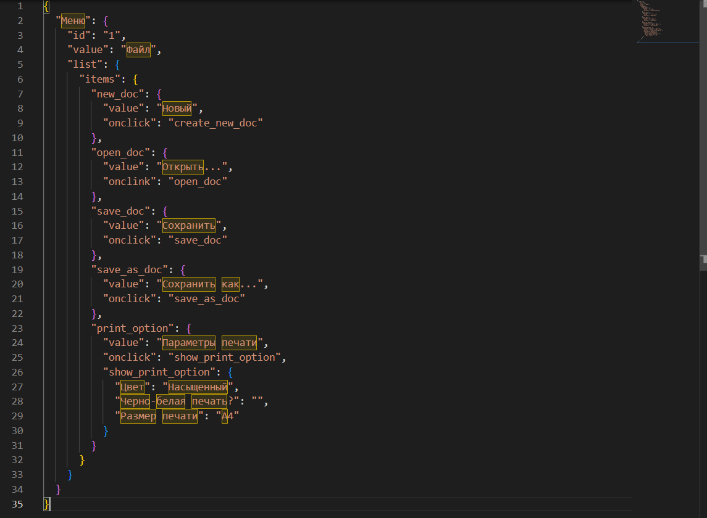
18. Что такое реляционная база данных? Чем она отличается от нереляционной?
Реляционная база данных - это набор таблиц с данными и связями между ними. Таблицы которых в свою очередь представляют совокупность столбцов и строк с данными. В реляционных базах данных информация храниться согласно модели, связанной с их типом. Комбинация данных на таблицы в таком виде БД отсутствует. Их отличие в том, что в реляционной базе данных информация разбита на несколько взаимосвязанных таблиц, а в нереляционной она может храниться в виде цельной, общей сущности/модели.Например, данные могут храниться в виде документов JSON.
19. Напиши, какие виды JOIN бывают. В чем особенность каждого?
JOIN - это оператор языка SQL, предназначенный для выбора данных из двух таблиц в единый набор, выборку. INNER JOIN. Соединение INNER возвращает строки строго на пересечении двух таблиц. Формирует выборку только из тех данных, у которых выполнено условие присоединения. От порядка присоединения таблиц результат не изменится. LEFT OUTER JOIN. Возвращает все строки левой таблицы, а строки, в которых выполняется условие присоединения дополняются значениями правой таблицы. Строки, в которых условие не выполяется возвращаются и на месте значения правой табицы NULL. Порядок присоединения таблиц важен и влияет на результат. RIGHT JOIN. Работает зеркально левому. Возвращает все строки правой таблицы, а строки, в которых выполняется условие присоединения дополняются значениями левой таблицы. Строки, в которых условие не выполяется возвращаются и на месте значения левой табицы NULL. Порядок присоединения таблиц важен и влияет на результат. FULL OUTER JOIN. Выберутся сначала пересекающиеся строки, затем строки левой таблицы, которые дополнятся NULL справа, а затем строки правой таблицы, которые дополнятся NULL слева. Данные обеих таблиц полностью придут.
Исходные данные для заданий ниже Ты тестируешь сервис, который доставляет еду за 30 минут. Пока это маленький стартап, поэтому ты работаешь всего с четырьмя таблицами: Orders — все доставленные заказы; ORDERS_ID — ID заказов, int; USER_ID — ID пользователей, int; EMPLOYEE_ID — ID сотрудников, int; DELIVERY_TIME — время доставки в минутах, int; ITEMS — список товаров, char; Users — пользователи; USER_ID — ID пользователей, int; FULL_NAME — полное ФИО пользователя, char; PHONE — номер телефона пользователя, char; ADDRESS — адрес пользователя, char; Employees — работники; EMPLOYEE_ID — ID сотрудника, int; FIRST_NAME —имя сотрудника, char; LAST_NAME — фамилия сотрудника, char; PHONE — телефон сотрудника, char; JOB_ID — ID специализации, int; Jobs — типы работ в сервисе JOB_ID — ID специализации, int; JOB_TYPE — тип специализации, char; HOURS — число рабочих часов в неделю, int; SALARY — зарплата сотрудника с данной специализацией в рублях, int;

Ссылка на иллюстрацию:
https://code.s3.yandex.net/qa/schemes/diploma-33.png

20. В службу поддержки пришло много жалоб: заказы, в которых есть гречка, доставляют почти час, хотя сервис обещает успеть в 30 минут. Проверь, действительно ли курьеры опаздывают. Выбери все заказы, где есть хотя бы один товар - «гречка» и время доставки свыше 30 минут. В результирующей таблице должны быть ID заказов и ID курьеров. В ответе приложи SQL-запрос.
SELECT ORDERS_ID, EMPLOYEE_ID FROM ORDERS WHERE DELIVERY_TIME>30 AND ITEMS LIKE '%гречка%';
21. Менеджер предложил добавить новую функциональность в продукт: мониторинг, который показывает самых активных клиентов за всё время работы компании. Проверь, что список пользователей корректно выводится на экран. На этом этапе разработки достаточно проверить только ID клиентов. Выбери пять самых активных клиентов по количеству заказов. В результирующую таблицу выведи ID каждого пользователя и число заказов. Отсортируй данные по убыванию числа заказов, выбери пять самых активных клиентов. В ответе приложи SQL-запрос.
SELECT USER_ID, COUNT(ORDERS_ID) AS ORDERS_CNT FROM Orders GROUP BY USER_ID ORDER BY ORDERS_CNT DESC LIMIT 5
22. Из бухгалтерии пришёл баг-репорт: зарплаты сотрудников рассчитываются некорректно. Оказалось, что почти все ошибки в расчётах — в расчётных листах менеджеров. Выведи список ID всех сотрудников, у которых в специализации содержится «менеджер», с зарплатой больше 70 000 рублей. В ответе приложи SQL-запрос.
SELECT Employees.EMPLOYEE_ID FROM Employees INNER JOIN Jobs ON Jobs.JOB_ID = Employees.JOB_ID WHERE Jobs.JOB_ID and Jobs.JOB_TYPE LIKE '%менеджер%' and Jobs.SALARY >70000;
23. Изучи три ситуации и ответь на вопрос: стоит ли писать автотесты в этом случае? Аргументируй свой ответ. 1) Проект существует давно, у него написано много ручных тестов. 2) Проект временный: продлится всего несколько месяцев. 3) Проект нестабилен: в функциональность часто вносят изменения.
1) В данном случае можно отпимизировать проверки с помощью автотестов, так как проект существует давно, пройдено много ручных тестов. Автотесты сократят количетсво работы, проект постоянен и затраты на написание автотестов быстро окупятся экономией ресурсов на ручном тестировании в будущем. 2) В данном случае нет смысла писать автотесты, так как проект временный и тесты быстрее и удобнее провести в ручную. На написание автоматизированных тестов уйдет больше времени, они подходят для того чтобы автоматизировать большое количество тестов в постоянном проекте, который со временем вносит изменения. 3) Да, в данном случае экономичнее написать автотесты, которые будут тестировать частые функциональные изменения. Постоянно тестировать изменения функциональности в ручную это энергозатратнее.

